Tabelle1
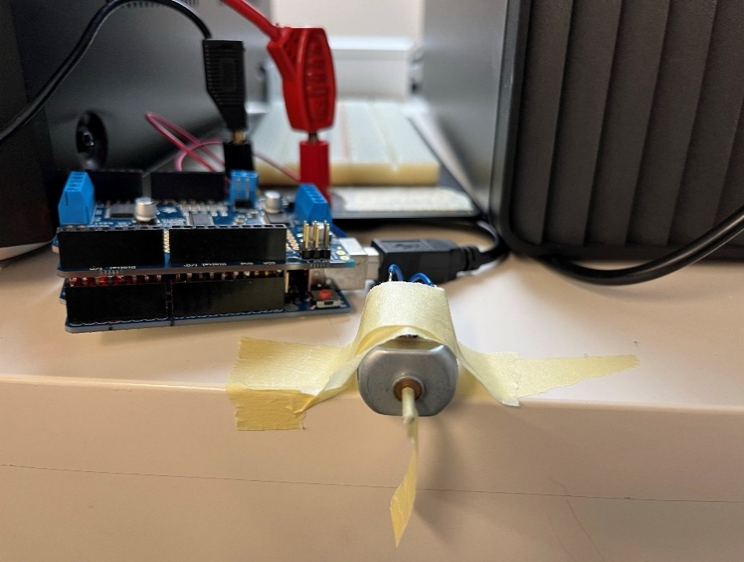
Exp. 1
Cutoff Geschwindigkeit
 | v1 | v2 | v3 |  | total
20
21
22
23 |  |  |  |  |  |  |  |  |  |  | Motorconnectors
24 |  |  |  |  |  |  |  |  |  | Power Input
25

Exp. 2
Duty Cycle

Speisungsspannung |  | 12.17 |  | Spannung bei Power-Input Motorshield

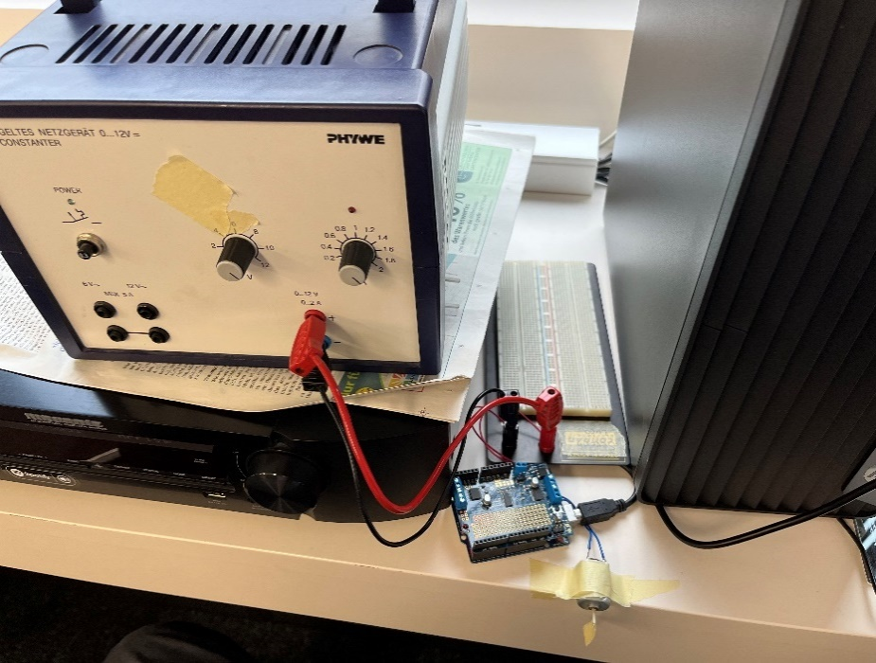
Duty Cycle über Speed
Speed-Wert | Gemessene Spannung | Duty-Cycle |  | Spannung bei connectors zu Motor
0 | 0 | 0
63 | 2.97 | 24.404272802
127 | 5.95 | 48.890714873
191 | 8.98 | 73.788003287
255 | 11.96 | 98.274445357

Exp. 3
Anfahrkurve

24 |  | Frame-N° | Angle (deg) | Angle (rad) | deltas (rad) | omega (rad/frame) | Time (ms) | Winkelposition (rad) | Winkelgeschwindigkeit (rad/ms) | Winkelbeschleunigung (rad/ms^2)
 |  | 0 | 0 | 0 | 0 | 0 | 0 | 0 | 0 | 0
 |  | 5 | 0.67 | 0.011693705988 | 0.011693705988 | 0.0023387411977 | 2.0833333333 | 0.011693705988 | 0.0056129788744 | 0.0026942298597
Anfahrkurven (Position über Zeit)
 |  | 10 | 16.17 | 0.28221974005 | 0.27052603406 | 0.054105206812 | 4.1666666667 | 0.28221974005 | 0.12985249635 | 0.059634968388
 |  | 15 | 80.99 | 1.4135421612 | 1.1313224211 | 0.22626448423 | 6.25 | 1.4135421612 | 0.54303476215 | 0.19832748758
 |  | 20 | 133.14 | 2.3237313661 | 0.91018920492 | 0.18203784098 | 8.3333333333 | 2.3237313661 | 0.43689081836 | -0.050949093019
 |  | 25 | 193.85 | 3.383320755 | 1.0595893889 | 0.21191787778 | 10.416666667 | 3.383320755 | 0.50860290667 | 0.034421802387
 |  | 30 | 277.52 | 4.8436377401 | 1.4603169851 | 0.29206339703 | 12.5 | 4.8436377401 | 0.70095215287 | 0.092327638178
 |  | 35 | 360.37 | 6.2896430254 | 1.4460052853 | 0.28920105706 | 14.583333333 | 6.2896430254 | 0.69408253693 | -0.0032974156492
 |  | 40 | 453.25 | 7.9107048347 | 1.6210618093 | 0.32421236185 | 16.666666667 | 7.9107048347 | 0.77810966844 | 0.040333023124
 |  | 45 | 533.13 | 9.3048738412 | 1.3941690065 | 0.2788338013 | 18.75 | 9.3048738412 | 0.66920112312 | -0.052276101756
 |  | 50 | 627.25 | 10.947577733 | 1.642703892 | 0.3285407784 | 20.833333333 | 10.947577733 | 0.78849786815 | 0.057262437616

24 |  | Frame-N° | Angle(deg) | Angle(rad) |  |  | Time (ms) | Winkelposition (rad) | Winkelgeschwindigkeit (rad/ms) | Winkelbeschleunigung (rad/ms^2)
 |  | 0 | 0 | 0 |  |  | 0 | 0 | 0 | 0
 |  | 5 | 6.14 | 0.10716321607 |  |  | 2.0833333333 | 0.10716321607 | 0.051438343715 | 0.024690404983
 |  | 10 | 16.66 | 0.29077185338 |  |  | 4.1666666667 | 0.29077185338 | 0.088132145909 | 0.017613025053
 |  | 15 | 32.41 | 0.56566121057 |  |  | 6.25 | 0.56566121057 | 0.13194689145 | 0.02103107786
 |  | 20 | 91.33 | 1.5940092058 |  |  | 8.3333333333 | 1.5940092058 | 0.49360703773 | 0.17359687022
 |  | 25 | 161.12 | 2.8120744908 |  |  | 10.416666667 | 2.8120744908 | 0.58467133678 | 0.043710863545
 |  | 30 | 249.68 | 4.3577380764 |  |  | 12.5 | 4.3577380764 | 0.74191852107 | 0.075478648458
 |  | 35 | 351.97 | 6.1430353682 |  |  | 14.583333333 | 6.1430353682 | 0.8569427001 | 0.055211605931
 |  | 40 | 453.05 | 7.9072141762 |  |  | 16.666666667 | 7.9072141762 | 0.8468058278 | -0.0048656987019
 |  | 45 | 555.81 | 9.7007145155 |  |  | 18.75 | 9.7007145155 | 0.86088016289 | 0.0067556808423
 |  | 50 | 668.63 | 11.669794978 |  |  | 20.833333333 | 11.669794978 | 0.94515862181 | 0.040453660282

30 |  | Frame-N° | Angle(deg) | Angle(rad) |  |  | Time (ms) | Winkelposition (rad) | Winkelgeschwindigkeit (rad/ms) | Winkelbeschleunigung (rad/ms^2)
 |  | 0 | 0 | 0 |  |  | 0 | 0 | 0 | 0
 |  | 5 | 1.3 | 0.022689280276 |  |  | 2.0833333333 | 0.022689280276 | 0.010890854532 | 0.0052276101756
 |  | 10 | 11.1 | 0.19373154697 |  |  | 4.1666666667 | 0.19373154697 | 0.082100288014 | 0.034180528071
 |  | 15 | 55.6 | 0.97040306411 |  |  | 6.25 | 0.97040306411 | 0.37280232823 | 0.1395369793
 |  | 20 | 140.45 | 2.4513149344 |  |  | 8.3333333333 | 2.4513149344 | 0.71083769775 | 0.16225697737
 |  | 25 | 246.02 | 4.2938590258 |  |  | 10.416666667 | 4.2938590258 | 0.88442116384 | 0.083320063721
Anfahrkurven (Geschwindigkeit über Zeit)
 |  | 30 | 355.44 | 6.2035982933 |  |  | 12.5 | 6.2035982933 | 0.91667484842 | 0.015481768597
 |  | 35 | 485.6 | 8.4753188477 |  |  | 14.583333333 | 8.4753188477 | 1.0904258661 | 0.083400488493
 |  | 40 | 631.14 | 11.015471041 |  |  | 16.666666667 | 11.015471041 | 1.2192730528 | 0.061846649616
 |  | 45 | 786.85 | 13.733123219 |  |  | 18.75 | 13.733123219 | 1.3044730456 | 0.040895996527
 |  | 50 | 926.61 | 16.172395382 |  |  | 20.833333333 | 16.172395382 | 1.170850638 | -0.064138755616

30 |  | Frame-N° | Angle(deg) | Angle(rad) |  |  | Time (ms) | Winkelposition (rad) | Winkelgeschwindigkeit (rad/ms) | Winkelbeschleunigung (rad/ms^2)
 |  | 0 | 0 | 0 |  |  | 0 | 0 | 0 | 0
 |  | 5 | 7.12 | 0.12426744274 |  |  | 2.0833333333 | 0.12426744274 | 0.059648372516 | 0.028631218808
 |  | 10 | 34.98 | 0.61051617235 |  |  | 4.1666666667 | 0.61051617235 | 0.23339939021 | 0.083400488493
 |  | 15 | 96.64 | 1.6866861891 |  |  | 6.25 | 1.6866861891 | 0.51656160805 | 0.13591786456
 |  | 20 | 185.78 | 3.2424726844 |  |  | 8.3333333333 | 3.2424726844 | 0.74677751771 | 0.11050363663
 |  | 25 | 310.74 | 5.4234361176 |  |  | 10.416666667 | 5.4234361176 | 1.046862448 | 0.14404076653
 |  | 30 | 440.95 | 7.6960293367 |  |  | 12.5 | 7.6960293367 | 1.0908447451 | 0.021111502632
 |  | 35 | 573.95 | 10.017317242 |  |  | 14.583333333 | 10.017317242 | 1.1142181945 | 0.011219255684
 |  | 40 | 768 | 13.404128655 |  |  | 16.666666667 | 13.404128655 | 1.6256694785 | 0.24549661632
 |  | 45 | 907.11 | 15.832056178 |  |  | 18.75 | 15.832056178 | 1.1654052108 | -0.2209268485
 |  | 50 | 1074.52 | 18.753911879 |  |  | 20.833333333 | 18.753911879 | 1.4024907364 | 0.11380105228

35 |  | Frame-Number | Angle (degrees) | Angle (rad) |  |  | Time (ms) | Winkelposition (rad) | Winkelgeschwindigkeit (rad/ms) | Winkelbeschleunigung (rad/ms^2)
 |  | 0 | 0 | 0 |  |  | 0 | 0 | 0 | 0
 |  | 5 | 2,79 | 0.048694686 |  |  | 2.0833333333 | 0.048694686 | 0.02337344928 | 0.011219255654
 |  | 10 | 33.89 | 0.591492084 |  |  | 4.1666666667 | 0.591492084 | 0.26054275104 | 0.11384126484
 |  | 15 | 117.94 | 2.05844132 |  |  | 6.25 | 2.05844132 | 0.70413563328 | 0.21292458348
 |  | 20 | 235.66 | 4.113042915 |  |  | 8.3333333333 | 4.113042915 | 0.9862087656 | 0.13539510351
 |  | 25 | 390.47 | 6.81498713 |  |  | 10.416666667 | 6.81498713 | 1.2969332232 | 0.14914773965
 |  | 30 | 539.38 | 9.413956919 |  |  | 12.5 | 9.413956919 | 1.2475054987 | -0.02372530775
 |  | 35 | 746.73 | 13.03289712 |  |  | 14.583333333 | 13.03289712 | 1.7370912965 | 0.23500118292
 |  | 40 | 910.92 | 15.89855322 |  |  | 16.666666667 | 15.89855322 | 1.375514928 | -0.17355665687
 |  | 45 | 1151.41 | 20.09589554 |  |  | 18.75 | 20.09589554 | 2.0147243136 | 0.30682050509
Anfahrkurven (Beschleunigung über Zeit)
 |  | 50 | 1312.46 | 22.9067483 |  |  | 20.833333333 | 22.9067483 | 1.3492093248 | -0.31944719462

35 |  | Frame-Number | Angle (degrees) | Angle (rad) |  |  | Time (ms) | Winkelposition (rad) | Winkelgeschwindigkeit (rad/ms) | Winkelbeschleunigung (rad/ms^2)
 |  | 0 | 0 | 0 |  |  | 0 | 0 | 0 | 0
 |  | 5 | 22.14 | 0.386415896 |  |  | 2.0833333333 | 0.386415896 | 0.18547963008 | 0.089030222438
 |  | 10 | 75.18 | 1.312138532 |  |  | 4.1666666667 | 1.312138532 | 0.44434686528 | 0.1242562729
 |  | 15 | 160.53 | 2.801777048 |  |  | 6.25 | 2.801777048 | 0.71502648768 | 0.12992621875
 |  | 20 | 294.52 | 5.140343713 |  |  | 8.3333333333 | 5.140343713 | 1.1225119992 | 0.19559304553
 |  | 25 | 431.77 | 7.535808111 |  |  | 10.416666667 | 7.535808111 | 1.149822911 | 0.013109237683
 |  | 30 | 591.66 | 10.32641505 |  |  | 12.5 | 10.32641505 | 1.3394913307 | 0.091040841446
 |  | 35 | 758.2 | 13.23308639 |  |  | 14.583333333 | 13.23308639 | 1.3952022432 | 0.02674123799
 |  | 40 | 914.69 | 15.96435214 |  |  | 16.666666667 | 15.96435214 | 1.31100756 | -0.040413447936
 |  | 45 | 1106.93 | 19.31957309 |  |  | 18.75 | 19.31957309 | 1.610506056 | 0.14375927808
 |  | 50 | 1268.24 | 22.13496371 |  |  | 20.833333333 | 22.13496371 | 1.3513874976 | -0.12437690803

